상품제안서
박스형 캐릭터밴드 대형 | 상품코드: S23397

 |  |  |  |  |  |  | 02-713-8555 | www.synergygift.co.kr
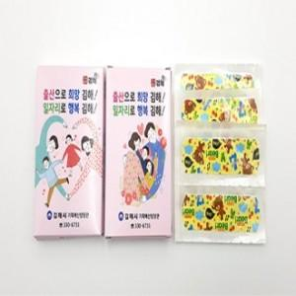 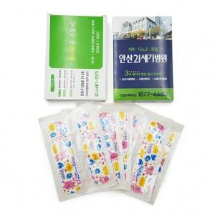 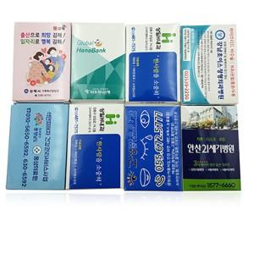

【상세/제작정보】

【인쇄/포장옵션】 | 풀칼라 / 포장불가능

【공급단가】 | 수량 | 1,000~ | 2,000~ | 3,000~ | 5,000~ | 10,000~
*VAT별도 | 6매 | 330원 | 310원 | 300원 | 290원 | 280원
 | 8매 | 390원 | 370원 | 360원 | 340원 | 330원
 | 10매 | 440원 | 420원 | 410원 | 390원 | 380원

【상품 URL】 | https://www.synergygift.co.kr:443/src/goods_detail.php?gdno=23397

